Ton fichier
Montant | Date éch. | 2019-05-06 | 2019-05-09 | 2019-05-10 | 2019-05-16 | 2019-05-17 | 2019-05-23 | 2019-05-24 | 2019-05-30 | 2019-05-31 | 2019-06-06 | 2019-06-07 | 2019-06-13 | 2019-06-14 | 2019-06-20 | 2019-06-21 | 2019-06-27 | 2019-06-28 | 2019-07-04 | 2019-07-05 | 2019-07-11 | 2019-07-12 | 2019-07-18 | 2019-07-19 | 2019-07-25 | 2019-07-26 | 2019-08-01
18,300.00 | 2019-05-06
22,850.00 | 2019-05-15
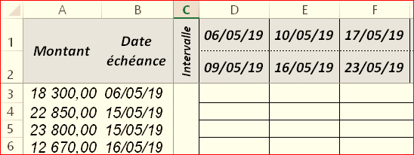
23,800.00 | 2019-05-15
12,670.00 | 2019-05-16
9,946.00 | 2019-05-20
11,985.00 | 2019-05-22
23,000.00 | 2019-05-24
22,558.00 | 2019-05-27
15,051.00 | 2019-05-27
9,882.00 | 2019-05-30
11,700.00 | 2019-05-30
15,493.00 | 2019-05-30
9,000.00 | 2019-05-30
20,000.00 | 2019-06-06
5,500.00 | 2019-06-10
20,000.00 | 2019-06-13
17,815.00 | 2019-06-14
9,495.00 | 2019-06-21
20,000.00 | 2019-06-24
18,000.00 | 2019-06-25
8,000.00 | 2019-06-30
11,476.00 | 2019-06-30
18,000.00 | 2019-06-30
22,000.00 | 2019-07-05
12,300.00 | 2019-07-05
6,525.00 | 2019-07-08
11,450.00 | 2019-07-10
16,479.00 | 2019-07-10
27,815.00 | 2019-07-10
14,630.00 | 2019-07-10
22,180.00 | 2019-07-15
14,750.00 | 2019-07-15
12,300.00 | 2019-07-18
12,300.00 | 2019-07-20
23,525.00 | 2019-07-20
12,300.00 | 2019-07-25
15,240.00 | 2019-07-27
9,455.00 | 2019-07-28
13,100.00 | 2019-07-30
20,000.00 | 2019-07-30
6,000.00 | 2019-07-30
2,650.00 | 2019-07-30
9,000.00 | 2019-07-30
22,040.00 | 2019-08-10
27,310.00 | 2019-08-28

